Sheet1 -copy (2)
 | U0 | U1 | U2 | U3 | U4 |  | u0 | v0 | u1 | v1 | u2 | v2 | u3 | v3 | u4 |  | v4 | u5 | v5 | u6 | v6 | u7 | v7 | u8 | v8 | u9 | v9
 | U5 | U6 | U7 | U8 | U9
 | V0 | V1 | V2 | V3 | V4
 | V5 | V6 | V7 | V8 | V9

 | 0 | 1 | 2 | 3 | 4 | 5 |  | 0 | 1 | 2 | 3 | 4 | 5 |  |  | 0 | 1 | 2 | 3 | 4 | 5
0 | y0 | y1 | y2 | y3 | y4 | y5 | 0 | y0 | y1 | y2 | y3 | y4 | y5 |  |  | y30 | y24 | y18 | y12 | y6 | y0
1 | y6 | y7 | y8 | y9 | y10 | y11 | 1 | y6 | y7 | y8 | y9 | y10 | y11 |  |  | y31 | y25 | y19 | y13 | y7 | y1
2 | y12 | y13 | y14 | y15 | y16 | y17 | 2 | y12 | y13 | y14 | y15 | y16 | y17 |  |  | y32 | y26 | y20 | y14 | y8 | y2
3 | y18 | y19 | y20 | y21 | y22 | y23 | 3 | y18 | y19 | y20 | y21 | y22 | y23 |  |  | y33 | y27 | y21 | y15 | y9 | y3
 |  |  |  |  |  |  |  | y24 | y25 | y26 | y27 | y28 | y29 |  |  | y34 | y28 | y22 | y16 | y10 | y4
 |  |  |  |  |  |  |  | y30 | y31 | y32 | y33 | y34 | y35 |  |  | y35 | y29 | y23 | y17 | y11 | y5
 | u0 | v0 | u1 | v1 | u2 | v2 |  | u0 | u1 | u2 |  |  |  |  |  | u6 | u3 | u0
 | u3 | v3 | u4 | v4 | u5 | v5 |  | u3 | u4 | u5 |  |  |  |  |  | v6 | v3 | v0
 |  |  |  |  |  |  |  | u6 | u7 | u8 |  |  |  |  |  | u7 | u4 | u1
 |  |  |  |  |  |  |  | v0 | v1 | v2 |  |  |  |  |  | v7 | v4 | v1
 |  |  |  |  |  |  |  | v3 | v4 | v5 |  |  |  |  |  | u8 | u5 | u2
 |  |  |  |  |  |  |  | v6 | v7 | v8 |  |  |  |  |  | v8 | v5 | v2

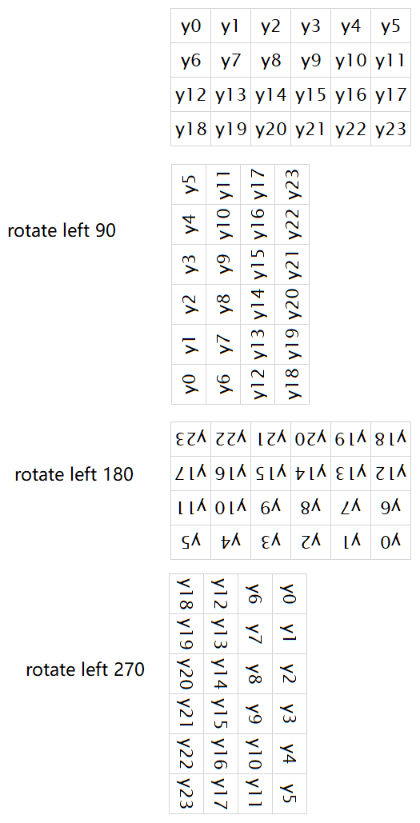
 |  |  |  |  |  |  |  |  |  |  |  |  |  |  |  |  |  |  |  |  | u + v
 |  |  |  |  |  |  |  |  |  |  |  |  |  |  |  |  | x | y |  | u_height | height |  |  | x' | y'
 |  |  |  |  |  |  |  |  |  |  |  |  |  |  |  | u0 | 0 | 0 |  | 3 | 6 |  | u0' | 4 | 0
 |  |  |  |  |  |  |  |  |  |  |  |  |  |  |  | u1 | 1 | 0 |  | 3 | 6 |  | u1' | 4 | 1
 |  |  |  |  |  |  |  |  |  |  |  |  |  |  |  | u2 | 2 | 0 |  | 3 | 6 |  | u2' | 4 | 2

 |  |  |  |  |  |  |  |  |  |  |  |  |  |  |  | u3 | 0 | 1 |  | 3 | 6 |  | u3' | 2 | 0
 |  |  |  |  |  |  |  |  |  |  |  |  |  |  |  | u4 | 1 | 1 |  | 3 | 6 |  | u4' | 2 | 1
 |  |  |  |  |  |  |  |  |  |  |  |  |  |  |  | u5 | 2 | 1 |  | 3 | 6 |  | u5' | 2 | 2

 |  |  |  |  |  |  |  |  |  |  |  |  |  |  |  | u6 | 0 | 2 |  | 3 | 6 |  | u6' | 0 | 0
 |  |  |  |  |  |  |  |  |  |  |  |  |  |  |  | u7 | 1 | 2 |  | 3 | 6 |  | u7' | 0 | 1
 |  |  |  |  |  |  |  |  |  |  |  |  |  |  |  | u8 | 2 | 2 |  | 3 | 6 |  | u8' | 0 | 2

 |  |  |  |  |  |  |  |  |  |  |  |  |  |  |  | v0 | 0 | 0 |  | 3 | 6 |  | v0' | 5 | 0
 |  |  |  |  |  |  |  |  |  |  |  |  |  |  |  | v1 | 1 | 0 |  | 3 | 6 |  | v1' | 5 | 1
 |  |  |  |  |  |  |  |  |  |  |  |  |  |  |  | v2 | 2 | 0 |  | 3 | 6 |  | v2' | 5 | 2

 |  |  |  |  |  |  |  |  |  |  |  |  |  |  |  | v3 | 0 | 1 |  | 3 | 6 |  | v3' | 3 | 0
 |  |  |  |  |  |  |  |  |  |  |  |  |  |  |  | v4 | 1 | 1 |  | 3 | 6 |  | v4' | 3 | 1
 |  |  |  |  |  |  |  |  |  |  |  |  |  |  |  | v5 | 2 | 1 |  | 3 | 6 |  | v5' | 3 | 2

 |  |  |  |  |  |  |  |  |  |  |  |  |  |  |  | v6 | 0 | 2 |  | 3 | 6 |  | v6' | 1 | 0
 |  |  |  |  |  |  |  |  |  |  |  |  |  |  |  | v7 | 1 | 2 |  | 3 | 6 |  | v7' | 1 | 1
 |  |  |  |  |  |  |  |  |  |  |  |  |  |  |  | v8 | 2 | 2 |  | 3 | 6 |  | v8' | 1 | 2

 |  |  |  |  |  |  |  |  |  |  |  |  |  |  |  | 0 | 1 | 2 | 3 | 4 | 5
 |  |  |  |  |  |  |  | u3 | u0 |  |  |  |  |  |  | u6 | v6 | u3 | v3 | u0 | v0
 |  |  |  |  |  |  |  | u4 | u1 |  |  |  |  |  |  | u7 | v7 | u4 | v4 | u1 | v1
 |  |  |  |  |  |  |  | u5 | u2 |  |  |  |  |  |  | u8 | v8 | u5 | v5 | u2 | v2
 |  |  |  |  |  |  |  | v3 | v0
 |  |  |  |  |  |  |  | v4 | v1
 |  |  |  |  |  |  |  | v5 | v2

视频-blocks-转换--依据这个转换
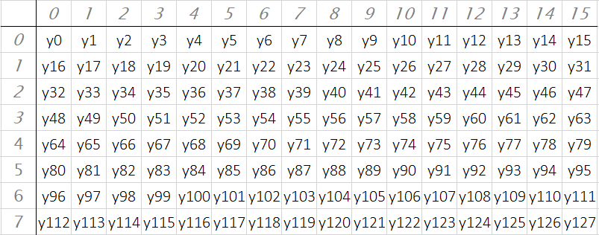
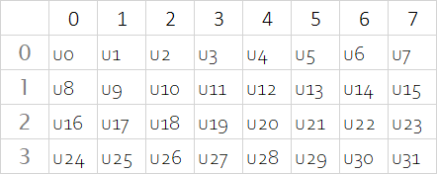
 |  |  |  |  |  |  |  |  |  |  |  |  |  |  |  |  |  |  | Rotate right 90
Y | 0 | 1 | 2 | 3 | 4 | 5 | 6 | 7 | 8 | 9 | 10 | 11 | 12 | 13 | 14 | 15 |  | Y' | 0 | 1 | 2 | 3 | 4 | 5 | 6 | 7 |  |  |  |  |  |  |  |  |  | Rotate right 90 | Rotate right 90
0 | y0 | y1 | y2 | y3 | y4 | y5 | y6 | y7 | y8 | y9 | y10 | y11 | y12 | y13 | y14 | y15 |  | 0 | y112 | y96 | y80 | y64 | y48 | y32 | y16 | y0
1 | y16 | y17 | y18 | y19 | y20 | y21 | y22 | y23 | y24 | y25 | y26 | y27 | y28 | y29 | y30 | y31 |  | 1 | y113 | y97 | y81 | y65 | y49 | y33 | y17 | y1
2 | y32 | y33 | y34 | y35 | y36 | y37 | y38 | y39 | y40 | y41 | y42 | y43 | y44 | y45 | y46 | y47 |  | 2 | y114 | y98 | y82 | y66 | y50 | y34 | y18 | y2
3 | y48 | y49 | y50 | y51 | y52 | y53 | y54 | y55 | y56 | y57 | y58 | y59 | y60 | y61 | y62 | y63 |  | 3 | y115 | y99 | y83 | y67 | y51 | y35 | y19 | y3
4 | y64 | y65 | y66 | y67 | y68 | y69 | y70 | y71 | y72 | y73 | y74 | y75 | y76 | y77 | y78 | y79 |  | 4 | y116 | y100 | y84 | y68 | y52 | y36 | y20 | y4
5 | y80 | y81 | y82 | y83 | y84 | y85 | y86 | y87 | y88 | y89 | y90 | y91 | y92 | y93 | y94 | y95 |  | 5 | y117 | y101 | y85 | y69 | y53 | y37 | y21 | y5
6 | y96 | y97 | y98 | y99 | y100 | y101 | y102 | y103 | y104 | y105 | y106 | y107 | y108 | y109 | y110 | y111 |  | 6 | y118 | y102 | y86 | y70 | y54 | y38 | y22 | y6
7 | y112 | y113 | y114 | y115 | y116 | y117 | y118 | y119 | y120 | y121 | y122 | y123 | y124 | y125 | y126 | y127 |  | 7 | y119 | y103 | y87 | y71 | y55 | y39 | y23 | y7
 |  |  |  |  |  |  |  |  |  |  |  |  |  |  |  |  |  | 8 | y120 | y104 | y88 | y72 | y56 | y40 | y24 | y8
 |  |  |  |  |  |  |  |  |  |  |  |  |  |  |  |  |  | 9 | y121 | y105 | y89 | y73 | y57 | y41 | y25 | y9
U | 0 | 1 | 2 | 3 | 4 | 5 | 6 | 7 |  |  |  |  |  |  |  |  |  | 10 | y122 | y106 | y90 | y74 | y58 | y42 | y26 | y10
0 | u0 | u1 | u2 | u3 | u4 | u5 | u6 | u7 |  |  |  |  |  |  |  |  |  | 11 | y123 | y107 | y91 | y75 | y59 | y43 | y27 | y11
1 | u8 | u9 | u10 | u11 | u12 | u13 | u14 | u15 |  |  |  |  |  |  |  |  |  | 12 | y124 | y108 | y92 | y76 | y60 | y44 | y28 | y12
2 | u16 | u17 | u18 | u19 | u20 | u21 | u22 | u23 |  |  |  |  |  |  |  |  |  | 13 | y125 | y109 | y93 | y77 | y61 | y45 | y29 | y13
3 | u24 | u25 | u26 | u27 | u28 | u29 | u30 | u31 |  |  |  |  |  |  |  |  |  | 14 | y126 | y110 | y94 | y78 | y62 | y46 | y30 | y14
 |  |  |  |  |  |  |  |  |  |  |  |  |  |  |  |  |  | 15 | y127 | y111 | y95 | y79 | y63 | y47 | y31 | y15
 |  |  |  |  |  |  |  |  |  |  |  |  |  |  |  |  |  |  |  |  |  |  |  |  |  |  |  |  | V'
V | 0 | 1 | 2 | 3 | 4 | 5 | 6 | 7 |  |  |  |  |  |  |  |  | i420 | U' | 0 | 1 | 2 | 3 |  |  |  |  | U' | 0 | 0 | 1 | 1 | 2 | 2 | 3 | 3
0 | v0 | v1 | v2 | v3 | v4 | v5 | v6 | v7 |  |  |  |  |  |  |  |  |  | 0 | u24 | u16 | u8 | u0 |  |  |  |  | 0 | u24 | v24 | u16 | v16 | u8 | v8 | u0 | v0
1 | v8 | v9 | v10 | v11 | v12 | v13 | v14 | v15 |  |  |  |  |  |  |  |  |  | 1 | u25 | u17 | u9 | u1 |  |  |  |  | 1 | u25 | v25 | u17 | v17 | u9 | v9 | u1 | v1
2 | v16 | v17 | v18 | v19 | v20 | v21 | v22 | v23 |  |  |  |  |  |  |  |  |  | 2 | u26 | u18 | u10 | u2 |  |  |  |  | 2 | u26 | v26 | u18 | v18 | u10 | v10 | u2 | v2
3 | v24 | v25 | v26 | v27 | v28 | v29 | v30 | v31 |  |  |  |  |  |  |  |  |  | 3 | u27 | u19 | u11 | u3 |  |  |  |  | 3 | u27 | v27 | u19 | v19 | u11 | v11 | u3 | v3
 |  |  |  |  |  |  |  |  |  |  |  |  |  |  |  |  |  | 4 | u28 | u20 | u12 | u4 |  |  |  |  | 4 | u28 | v28 | u20 | v20 | u12 | v12 | u4 | v4
 |  |  |  |  |  |  |  |  |  |  |  |  |  |  |  |  |  | 5 | u29 | u21 | u13 | u5 |  |  |  |  | 5 | u29 | v29 | u21 | v21 | u13 | v13 | u5 | v5
YU12(I420) |  |  |  |  |  |  |  |  |  |  |  |  |  |  |  |  |  | 6 | u30 | u22 | u14 | u6 |  |  |  |  | 6 | u30 | v30 | u22 | v22 | u14 | v14 | u6 | v6
详解 YUV 格式（I420/YUV420/NV12/NV12/YUV422） - 掘金 (juejin.cn) |  |  |  |  |  |  |  |  |  |  |  |  |  |  |  |  |  | 7 | u31 | u23 | u15 | u7 |  |  |  |  | 7 | u31 | v31 | u23 | v23 | u15 | v15 | u7 | v7
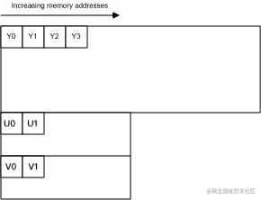
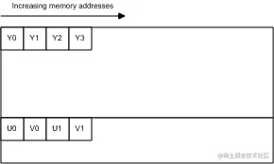
 |  |  |  |  |  |  |  |  |  |  |  |  |  |  |  |  |  | V' | 0 | 1 | 2 | 3 |  |  |  |  | NV12
 |  |  |  |  |  |  |  |  |  |  |  |  |  |  |  |  |  | 0 | v24 | v16 | v8 | v0
 |  |  |  |  |  |  |  |  |  |  |  |  |  |  |  |  |  | 1 | v25 | v17 | v9 | v1
 |  |  |  |  |  |  |  |  |  |  |  |  |  |  |  |  |  | 2 | v26 | v18 | v10 | v2
 |  |  |  |  |  |  |  |  |  |  |  |  |  |  |  |  |  | 3 | v27 | v19 | v11 | v3
 |  |  |  |  |  |  |  |  |  |  |  |  |  |  |  |  |  | 4 | v28 | v20 | v12 | v4
 |  |  |  |  |  |  |  |  |  |  |  |  |  |  |  |  |  | 5 | v29 | v21 | v13 | v5
 |  |  |  |  |  |  |  |  |  |  |  |  |  |  |  |  |  | 6 | v30 | v22 | v14 | v6
 |  |  |  |  |  |  |  |  |  |  |  |  |  |  |  |  |  | 7 | v31 | v23 | v15 | v7

